1.IDENTIFICACION
INFORMACIÓN GENERAL |  | INFORMACIÓN DEL ESTUDIO RESPECTIVO
 |  | NODO NÚMERO |  |  |  |  | 19513
 |  | INFORME NÚMERO |  |  |  |  | 1596
CONTRATISTA | UNIÓN TEMPORAL MOVILIDAD 2014 | ORDEN DE TRABAJO No. |  |  |  |  | PROGRAMACION BASICA
 |  | FECHA DE LA ORDEN DE TRABAJO |  |  |  |  | -
 |  | FECHA DE LA TOMA DE INFORMACIÓN |  |  |  |  | 020914
 |  | DÌA DE LA SEMANA
OBJETO DEL CONTRATO | REALIZAR LA TOMA DE INFORMACIÓN DE CAMPO, COMO INSUMO DEL PROGRAMA DE MONITOREO, SEGUIMIENTO Y PLANEACIÓN DEL TRÁNSITO Y EL TRANSPORTE DE BOGOTA D.C | TIPO DE ESTUDIO |  |  |  |  | VOLÚMENES POR TIPO DE VEHÍCULO DISCRIMINANDO CAMIONES
 |  | NOMBRE DEL ARCHIVO |  |  |  |  | 19513_AK_72_X_AC_72_140902_VOL_V1.xlsx
 |  | CÓDIGO DEL ESTUDIO |  |  |  |  | VOL
 |  | LUGAR DE LA TOMA DE INFORMACIÓN
NÚMERO DE CONTRATO | 2072-2013 | COORDENADA X |  |  |  |  | LONGITUD
 |  | COORDENADA Y |  |  |  |  | LATITUD

FECHA DE INICIO DEL CONTRATO | 22-01-2014 | PROFESIONALES RESPONSABLES
 |  | CONSULTOR (DIRECTOR) |  |  |  |  | ING. MSC. SANDRA LUCIA NAVAS TEQUIA
 |  | CONSULTOR (COORDINADOR GENERAL) |  |  |  |  | ING. MSC. LUIS FERNANDO RUBIANO BARRERO
INTERVENTORÍA | UNIVERSIDAD NACIONAL DE COLOMBIA | CONSULTOR (EXPERTO EN TRÁNSITO Y TRANSPORTE) |  |  |  |  | ING. ESP. DIANA PAOLA PARADA
 |  | CONSULTOR (ING ANÀLISIS) |  |  |  |  | ING. JUAN MANUEL VILLAMARÍN
 |  | INTERVENTORÍA (DIRECTOR) |  |  |  |  | ING. MSC. ARTURO ZARATE
 |  | INTERVENTORÍA (ESPECIALISTA) |  |  |  |  | ING. MSC. WILLIAM CASTRO
 |  | INTERVENTORÍA (RESIDENTE) |  |  |  |  | ING. JOSÉ EDWIN TORRES
OBJETO DEL CONTRATO | INTERVENTORÍA TÉCNICA, ADMINISTRATIVA Y FINANCIERA PARA LA TOMA DE INFORMACIÓN DE CAMPO COMO INSUMO DEL PROGRAMA DE MONITOREO, SEGUIMIENTO Y PLANEACIÓN DEL TRÁNSITO Y TRANSPORTE DE BOGOTÁ D.C. | SUPERVISOR SECRETARIA MOVILIDAD |  |  |  |  | ING. FABIAN GONZALEZ

 |  | VERSIONES DEL ESTUDIO
 |  | NÚMERO |  | FECHA | OBSERVACIONES
NÚMERO DE CONTRATO | 2072-2013 | Versión 0 |  | 24/09/2014
 |  | Versión 1 |  | 06/10/2014 | SE ATENDIERON OBSERVACIONES DE INTERVENTORÍA SEGÚN OFICIO FI-INT-CMTTUB14-549-14, SE DA RESPUESTA MEDIANTE OFICIO N° ICV-187-C-957. Para el período comprendido entre las 21:45-22:00 del acceso 2B se verificó el volumen de los intermunicipales, encontrando un error de digitación; se realizan las respectivas modificaciones.
 |  | Versión 2
FECHA DE INICIO DEL CONTRATO | 21-01-2014 | Versión 3

 |  | DESCRIPCIÓN DE LA TOMA DE INFORMACIÓN
 |  | TIPO DE VEHÍCULO | FACTOR DE EQUIVALENCIA | MOVIMIENTOS AFORADOS |  |  | No. DE PERÍODOS | HORA
ESQUEMA |  |  |  | ACCESO | LENTA | RÁPIDA | HORARIO DEL PERÍODO No. 1 | 22:00-06:00
 |  | L | 1 | NORTE | 1 | 1B | HORARIO DEL PERÍODO No. 2 | 06:00-14:00
 |  | C | 2 | SUR | 2 | 2B | HORARIO DEL PERÍODO No. 3 | 14:00-22:00
 |  |  |  | OCCIDENTE | 3 |  | No. DE HORAS TOMADAS | 24
 |  | BT | 2 | ORIENTE | 4 |  | HORARIO DE LA TOMA DE INFORMACIÓN | 22:00-22:00
 |  | B | 2 |  |  |  | No. DE EQUIPOS UTILIZADOS | 14
 |  |  |  | OBSERVACIONES DE LA TOMA DE INFORMACIÒN
 |  | AL | 2 | OBSERVACION |  |  |  |  | ACCESO
 |  | AT | 2.5 | DESDE LAS 09:15 HASTA LAS 10:30 SE PRESENTAN LLUVIAS |  |  |  |  | TODOS
 |  | BA | 2.5 | DESDE LAS 18:00 HASTA LAS 18:55 SE PRESENTA CONGESTIÓN VEHICULAR |  |  |  |  | SUR
 |  | ESP | 2
 |  | INT | 2
 |  | C2P | 2.5
 |  | C2G | 2.5
 |  | C3 | 2.5
 |  | C4 | 2.5
 |  | C5 | 2.5
 |  | C6 | 2.5
 |  | >C6 | 2.5
 |  | M | 0.5
 |  | BIC | 0.3

 |  | ANALISIS PUNTUAL
 |  | LA INTERSECCIÓN DE LA AVENIDA CARRERA 72 (AVENIDA BOYACÁ) CON AVENIDA CALLE 72 (AVENIDA CHILE) SE ENCUENTRA UBICADA AL OESTE DE LA CIUDAD, EN LA LOCALIDAD DE ENGATIVÁ. LA AVENIDA BOYACÁ ESTÁ CONFORMADA POR CUATRO CALZADAS, DOS POR CADA SENTIDO SENTIDO DE CIRCULACIÓN PARA TRÁFICO MIXTO (INCLUYE TPC); LAS CALZADAS RÁPIDAS CUENTAN CON TRES CARRILES CADA UNA Y LAS LENTAS CON DOS CARRILES OPERANDO EN SENTIDO NORTE-SUR Y VICEVERSA. LA AVENIDA CALLE 72 PRESENTA DOS CALZADAS PARA TRÁFICO MIXTO (INCLUYE TPC); CADA UNA CON TRES CARRILES PERMITIENDO LA CIRCULACIÓN EN SENTIDO ORIENTE-OCCIDENTE Y VICEVERSA, EL PASO DE ESTA VÍA ES SOBRE NIVEL A LA AVENIDA BOYACÁ. EL VOLUMEN TOTAL AFORADO DURANTE EL DÍA MARTES 02 DE SEPTIEMBRE FUE DE 223.631 VEHÍCULOS MIXTOS, COMPUESTOS DE LA SIGUIENTE MANERA: EL 63,3 % CORRESPONDEN A VEHÍCULOS LIVIANOS, EL 19,2% MOTOS, EL 11,4% TRANSPORTE PÚBLICO COLECTIVO (COLECTIVOS, BUSETA / BUSETON, BUSES) Y EL 4,4% A VEHÍCULOS DE CARGA. LOS PERÍODOS DE MÁXIMA DEMANDA SE PRESENTAN ENTRE LAS 06:45-07:45 HORAS, Y ENTRE LAS 17:00 Y LAS 18:00 HORAS. LA HORA PICO TOTAL DE LA INTERSECCIÓN SE REGISTRA ENTRE LAS 06:45-07:45 HORAS, PERIODO EN EL QUE SE MOVILIZA UN TOTAL DE 15.867 VEHÍCULOS MIXTOS, DE LOS CUALES EL 53,4 % CORRESPONDE A VEHÍCULOS LIVIANOS, EL 29,8 % A MOTOS, EL 10,9 % A TRANSPORTE PUBLICO COLECTIVO , EL 3,1% A BICICLETAS Y FINALMENTE VEHÍCULOS DE CARGA CON UNA PARTICIPACIÓN DEL 2,8%.

 |  | REGISTRO FOTOGRÁFICO
 |  | 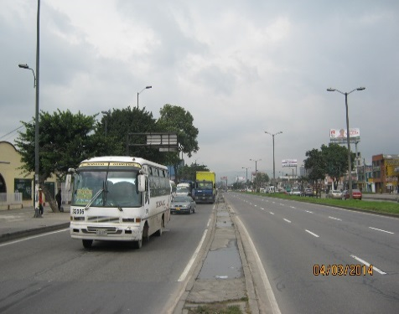 |  |  |  |  | 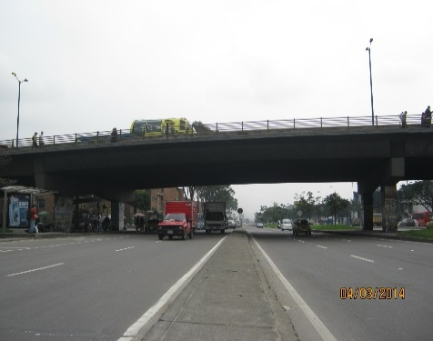

 |  | ACCESO NORTE |  |  |  |  | ACCESO SUR

 |  | 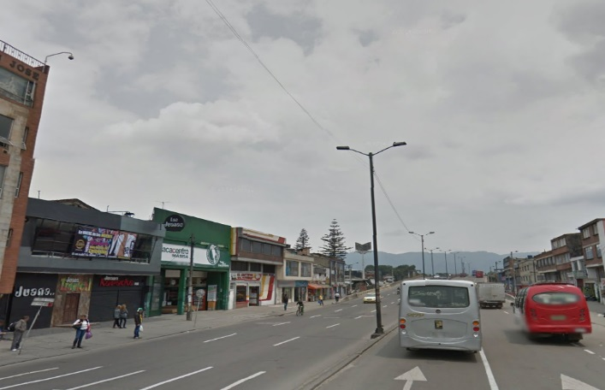 |  |  |  |  | 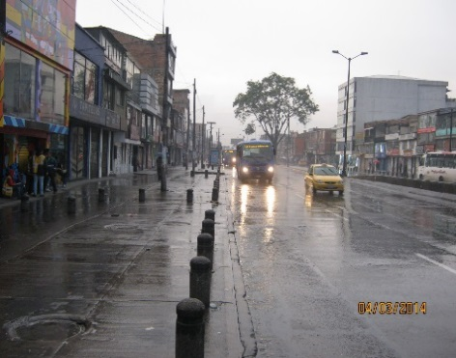

 |  | ACCESO OCCIDENTE |  |  |  |  | ACCESO ORIENTE

